BDI
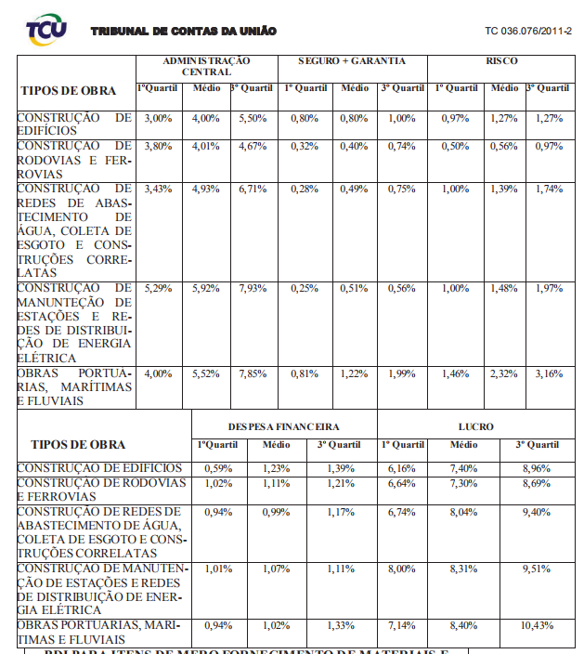
CÁLCULO DE BDI DETALHADO

Conforme Acórdão nº. 2622 de 25 de setembro de 2013 do T.C.U.

 | Descrição Despesas | % | onde:

 | Administração Central (AC) | 4.00% | AC = taxa de Administração Central;
 |  |  | S = taxa de seguros;
 | Custos financeiros (DF) | 1.23% | R = taxa de riscos;
 |  |  | G = taxa de garantias;
 | Riscos ( C ) |  | DF = taxa das despesas financeiras;
 |  |  | L = taxa de lucro;
 | Seguros e Garantias (S) |  | I = taxa de tributos/impostos (PIS, COFINS, ISSQN);
 |  |  | CPRB = contribuição previdenciária sobre a receita bruta (incluir 4,5% a partir de 01/12/2015, Lei 13.161/2015).
 | Lucro ( L ) | 6.50%

 | Impostos - Tributos ( I ) | 10.15%
 | COFINS | 3.00%
 | PIS | 0.65%
 | ISS | 2.00%
 | CPRB Lei nº 13161/2015 | 4.50%

 | Total | 24.73%

 | _______________________________________________________________________________
 | #REF!
 | Eng Civil
 | #REF!

